КАСАФЛЕКС
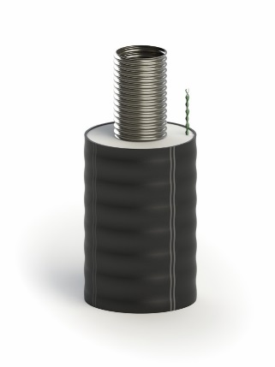
 | ООО "ТК ФЛЕКС"
 | Тел.: +7 495 646-16-56
 | www.tk-flex.ru
 | info@tk-flex.ru

 | Внимание! Возможны дополнительные скидки до 25% и дополнительные условия. Для точного расчета позвоните или отправьте заявку в отдел продаж.
 | Цены на трубопроводы КАСАФЛЕКС и комплектующие
 | от 01.01.2025г.
 | (параметры эксплуатации: 1,6 МПа; 160 ºС)

№ | Товар | Кол-во | Цена (без НДС), руб | Цена (с НДС), руб.
 | Трубопровод
1 | Труба КАСАФЛЕКС 163/225 1,6 МПа 160°С СОДК | м. | 28,132.00 | 33,758.40
2 | Труба КАСАФЛЕКС 143/200 1,6 МПа 160°С СОДК | м. | 23,918.00 | 28,701.60
3 | Труба КАСАФЛЕКС 109/160 1,6 МПа 160°С СОДК | м. | 17,074.00 | 20,488.80
4 | Труба КАСАФЛЕКС 86/145 1,6 МПа 160°С СОДК | м. | 14,540.00 | 17,448.00
5 | Труба КАСАФЛЕКС 66/125 1,6 МПа 160°С СОДК | м. | 9,063.00 | 10,875.60
6 | Труба КАСАФЛЕКС 55/110 1,6 МПа 160°С СОДК | м. | 6,287.00 | 7,544.40
 | Фитинг
7 | Фитинг КАСАФЛЕКС под сварку 163 комплект КТЗ Белтрубпласт | шт. | 82,322.00 | 98,786.40
8 | Фитинг КАСАФЛЕКС под сварку 143 комплект КТЗ Белтрубпласт | шт. | 64,481.00 | 77,377.20
9 | Фитинг КАСАФЛЕКС под сварку 109 КТЗ Белтрубпласт | шт. | 39,766.00 | 47,719.20
10 | Фитинг КАСАФЛЕКС под сварку 86 КТЗ Белтрубпласт | шт. | 32,032.00 | 38,438.40
11 | Фитинг КАСАФЛЕКС под сварку 66 КТЗ Белтрубпласт | шт. | 21,340.00 | 25,608.00
12 | Фитинг КАСАФЛЕКС под сварку 55 КТЗ Белтрубпласт | шт. | 18,821.00 | 22,585.20
 | Концевая изоляция для Д 55/110 ÷ 109/160
13 | Комплект концевой изоляции CSF 110-160 | шт. | 4,081.00 | 4,897.20
 | Уплотнитель стеновой
14 | Уплотнитель стеновой 225 | шт. | 1,813.00 | 2,175.60
15 | Уплотнитель стеновой 200 | шт. | 1,643.00 | 1,971.60
16 | Уплотнитель стеновой 160 | шт. | 1,526.00 | 1,831.20
17 | Уплотнитель стеновой 145 | шт. | 1,348.00 | 1,617.60
18 | Уплотнитель стеновой 125 | шт. | 1,199.00 | 1,438.80
19 | Уплотнитель стеновой 110 | шт. | 1,177.00 | 1,412.40
 | Комплект для изоляции стыка
20 | Комплект для изоляции стыка 225х225 L=900 | шт. | 11,745.00 | 14,094.00
21 | Комплект для изоляции стыка 200х200 L=900 | шт. | 10,796.00 | 12,955.20
22 | Комплект для изоляции стыка 160х160 L=900 | шт. | 8,899.00 | 10,678.80
23 | Комплект для изоляции стыка 145х145 L=800 | шт. | 8,021.00 | 9,625.20
24 | Комплект для изоляции стыка 125х125 L=800 | шт. | 7,672.00 | 9,206.40
25 | Комплект для изоляции стыка 110х110 L=800 | шт. | 6,976.00 | 8,371.20
 | Комплект для изоляции тройника
26 | Компл. для изоляции тройника 225/160-225/160-225/160 | шт. | 80,395.00 | 96,474.00
27 | Компл. для изоляции тройника 160/90-160/63-160/90 | шт. | 63,662.00 | 76,394.40
28 | Компл. для изоляции тройника 110/63-110/63-110/63 | шт. | 47,797.00 | 57,356.40
 | Пена для изоляции
29 | Пена для изоляции №10 | шт. | 11,282.00 | 13,538.40
30 | Пена для изоляции №7 | шт. | 4,107.00 | 4,928.40
31 | Пена для изоляции №4 | шт. | 2,391.00 | 2,869.20
 | Лента сигнальная
32 | Лента сигнальная детекционная "Тепло" | м. | 78.00 | 93.60
33 | Лента сигнальная "Тепло" | м. | 69.00 | 82.80
 | Кольцо графитовое уплотнительное
34 | Кольцо графитовое уплотнительное DN 163 | шт. | 10,062.00 | 12,074.40
35 | Кольцо графитовое уплотнительное DN 143 | шт. | 9,922.00 | 11,906.40
36 | Кольцо графитовое уплотнительное DN 109 | шт. | 9,366.00 | 11,239.20
37 | Кольцо графитовое уплотнительное DN 86 | шт. | 7,363.00 | 8,835.60
38 | Кольцо графитовое уплотнительное DN 66 | шт. | 4,523.00 | 5,427.60
39 | Кольцо графитовое уплотнительное DN 55 | шт. | 3,290.00 | 3,948.00
 | Рем. комплект изоляции
40 | Лента термоусаживаемая WPC65M-17x100-RL | шт. | 3,216.00 | 3,859.20
41 | Пластины замковые | шт. | 331.00 | 397.20

ИЗОПРОФЛЕКС-115А_1,6
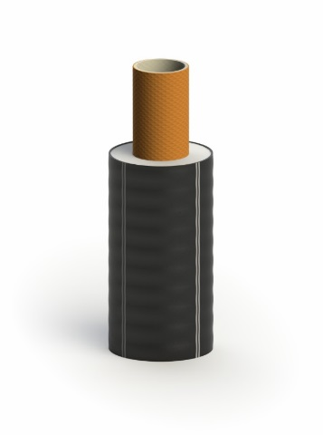
 | ООО "ТК ФЛЕКС"
 | Тел.: +7 495 646-16-56
 | www.tk-flex.ru
 | info@tk-flex.ru

 | Внимание! Возможны дополнительные скидки до 25% и дополнительные условия. Для точного расчета позвоните или отправьте заявку в отдел продаж.
 | Цены на трубопроводы ИЗОПРОФЛЕКС-115А/1,6 и комплектующие
 | от 01.01.2025г.
 | (параметры эксплуатации: 1,6 МПа; 115 ºС)

№ | Товар | Кол-во | Цена (без НДС), руб | Цена (с НДС), руб.
 | Трубопровод
1 | Труба Изопрофлекс-115А/1,6 160/225 Р 1,6 МПа | м. | 36,749.00 | 44,098.80
2 | Труба Изопрофлекс-115А/1,6 140/200 Р 1,6 МПа | м. | 29,444.00 | 35,332.80
3 | Труба Изопрофлекс-115А/1,6 125/180 Р 1,6 МПа | м. | 25,347.00 | 30,416.40
4 | Труба Изопрофлекс-115А/1,6 110/160 Р 1,6 МПа | м. | 19,762.00 | 23,714.40
5 | Труба Изопрофлекс-115А/1,6 90/145 Р 1,6 МПа | м. | 15,921.00 | 19,105.20
6 | Труба Изопрофлекс-115А/1,6 75/125 Р 1,6 МПа | м. | 12,691.00 | 15,229.20
7 | Труба Изопрофлекс-115А/1,6 63/110 Р 1,6 МПа | м. | 9,117.00 | 10,940.40
8 | Труба Изопрофлекс-115А/1,6 50/100 Р 1,6 МПа | м. | 7,288.00 | 8,745.60
 | Фитинг**
9 | Фитинг обжимной под сварку 160 КТЗ Белтрубпласт | шт. | 48,476.00 | 58,171.20
10 | Фитинг обжимной под сварку 140 КТЗ Белтрубпласт | шт. | 36,770.00 | 44,124.00
11 | Фитинг обжимной под сварку 125 КТЗ Белтрубпласт | шт. | 29,774.00 | 35,728.80
12 | Фитинг обжимной под сварку 110 КТЗ Белтрубпласт | шт. | 25,350.00 | 30,420.00
13 | Фитинг обжимной под сварку 90 КТЗ Белтрубпласт | шт. | 21,622.00 | 25,946.40
14 | Фитинг обжимной под сварку 75 КТЗ Белтрубпласт | шт. | 17,698.00 | 21,237.60
15 | Фитинг обжимной под сварку 63 КТЗ Белтрубпласт | шт. | 14,307.00 | 17,168.40
16 | Фитинг обжимной под сварку 50 КТЗ Белтрубпласт | шт. | 11,996.00 | 14,395.20
 | Предохранитель концевой
17 | Предохранитель концевой REC250 160/200, 160/225 | шт. | 7,342.00 | 8,810.40
18 | Предохранитель концевой ТЗИ 250 160/200, 160/225 | шт. | 5,568.00 | 6,681.60
19 | Предохранитель концевой ТЗИ 225 110/145, 110/160, 125/160, 125/180, 140/180, 140/200 | шт. | 4,457.00 | 5,348.40
20 | Предохранитель концевой ТЗИ 180 110/145, 110/160, 125/160, 125/180 | шт. | 4,457.00 | 5,348.40
21 | Предохранитель концевой ТЗИ 140 75/110, 75/125, 90/125, 90/145 | шт. | 2,884.00 | 3,460.80
22 | Предохранитель концевой ТЗИ 110 50/90, 50/100, 63/100, 63/110 | шт. | 2,884.00 | 3,460.80
 | Уплотнитель стеновой
23 | Уплотнитель стеновой 225 | шт. | 1,813.00 | 2,175.60
24 | Уплотнитель стеновой 200 | шт. | 1,643.00 | 1,971.60
25 | Уплотнитель стеновой 180 | шт. | 1,643.00 | 1,971.60
26 | Уплотнитель стеновой 160 | шт. | 1,526.00 | 1,831.20
27 | Уплотнитель стеновой 145 | шт. | 1,348.00 | 1,617.60
28 | Уплотнитель стеновой 125 | шт. | 1,199.00 | 1,438.80
29 | Уплотнитель стеновой 110 | шт. | 1,177.00 | 1,412.40
30 | Уплотнитель стеновой 100 | шт. | 1,145.00 | 1,374.00
 | Муфта*
31 | Муфта обжимная 160 нерж. без гильз КТЗ Белтрубпласт | шт. | 266,194.00 | 319,432.80
32 | Муфта обжимная 140 нерж. без гильз КТЗ Белтрубпласт | шт. | 179,810.00 | 215,772.00
33 | Муфта обжимная 125 нерж. без гильз КТЗ Белтрубпласт | шт. | 155,477.00 | 186,572.40
34 | Муфта обжимная 110 нерж. без гильз КТЗ Белтрубпласт | шт. | 116,217.00 | 139,460.40
35 | Муфта обжимная 90 нерж. без гильз КТЗ Белтрубпласт | шт. | 81,165.00 | 97,398.00
36 | Муфта обжимная 75 нерж. без гильз КТЗ Белтрубпласт | шт. | 52,452.00 | 62,942.40
37 | Муфта обжимная 63 нерж. без гильз КТЗ Белтрубпласт | шт. | 34,675.00 | 41,610.00
38 | Муфта обжимная 50 нерж. без гильз КТЗ Белтрубпласт | шт. | 29,804.00 | 35,764.80
 | Тройник*
39 | Тройник обжимной 160 нерж. без гильз КТЗ Белтрубпласт | шт. | 526,056.00 | 631,267.20
40 | Тройник обжимной 140 нерж. без гильз КТЗ Белтрубпласт | шт. | 357,447.00 | 428,936.40
41 | Тройник обжимной 125 нерж. без гильз КТЗ Белтрубпласт | шт. | 288,737.00 | 346,484.40
42 | Тройник обжимной 110 нерж. без гильз КТЗ Белтрубпласт | шт. | 223,158.00 | 267,789.60
43 | Тройник обжимной 90 нерж. без гильз КТЗ Белтрубпласт | шт. | 164,643.00 | 197,571.60
44 | Тройник обжимной 75 нерж. без гильз КТЗ Белтрубпласт | шт. | 118,376.00 | 142,051.20
45 | Тройник обжимной 63 нерж. без гильз КТЗ Белтрубпласт | шт. | 76,956.00 | 92,347.20
...

ИЗОПРОФЛЕКС-115А
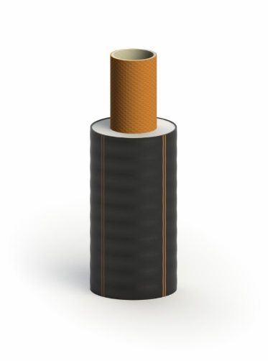
 | ООО "ТК ФЛЕКС"
 | Тел.: +7 495 646-16-56
 | www.tk-flex.ru
 | info@tk-flex.ru

 | Внимание! Возможны дополнительные скидки до 25% и дополнительные условия. Для точного расчета позвоните или отправьте заявку в отдел продаж.
 | Цены на трубопроводы ИЗОПРОФЛЕКС-115А и комплектующие
 | от 01.01.2025г.
 | (параметры эксплуатации: 1,0 МПа; 115 ºС)

№ | Товар | Кол-во | Цена (без НДС), руб | Цена (с НДС), руб.
 | Трубопровод
1 | Труба Изопрофлекс-115А 160/225 Р 1,0 МПа | м. | 31,986.00 | 38,383.20
2 | Труба Изопрофлекс-115А 140/200 Р 1,0 МПа | м. | 26,572.00 | 31,886.40
3 | Труба Изопрофлекс-115А 125/180 Р 1,0 МПа | м. | 22,428.00 | 26,913.60
4 | Труба Изопрофлекс-115А 110/160 Р 1,0 МПа | м. | 18,144.00 | 21,772.80
5 | Труба Изопрофлекс-115А 90/145 Р 1,0 МПа | м. | 14,507.00 | 17,408.40
6 | Труба Изопрофлекс-115А 75/125 Р 1,0 МПа | м. | 11,279.00 | 13,534.80
7 | Труба Изопрофлекс-115А 63/110 Р 1,0 МПа | м. | 8,608.00 | 10,329.60
...

ИЗОПРОФЛЕКС-95А и -95А Плюс
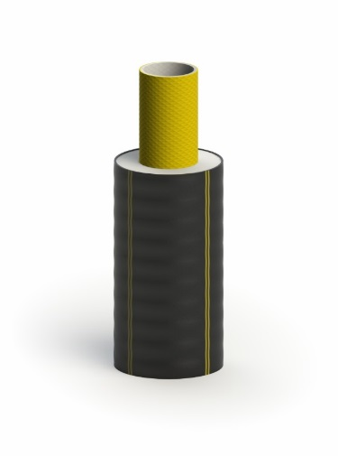
 | ООО "ТК ФЛЕКС"
 | Тел.: +7 495 646-16-56
 | www.tk-flex.ru
 | info@tk-flex.ru

 | Внимание! Возможны дополнительные скидки до 25% и дополнительные условия. Для точного расчета позвоните или отправьте заявку в отдел продаж.
 | Цены на трубопроводы и комплектующие:
 | ИЗОПРОФЛЕКС-95А и ИЗОПРОФЛЕКС-95А ПЛЮС
 | от 01.01.2025г.
 | (параметры эксплуатации: 1,0 МПа; 95 ºС)
№ | Товар | Кол-во | Цена (без НДС), руб | Цена (с НДС), руб.
 | Трубопровод
1 | Труба Изопрофлекс-А 160/200 Р 1,0 МПа | м. | 25,065.00 | 30,078.00
2 | Труба Изопрофлекс-А 140/180 Р 1,0 МПа | м. | 20,761.00 | 24,913.20
3 | Труба Изопрофлекс-А 125/160 Р 1,0 МПа | м. | 17,554.00 | 21,064.80
4 | Труба Изопрофлекс-А 110/145 Р 1,0 МПа | м. | 14,250.00 | 17,100.00
5 | Труба Изопрофлекс-А 90/125 Р 1,0 МПа | м. | 10,740.00 | 12,888.00
6 | Труба Изопрофлекс-А 75/110 Р 1,0 МПа | м. | 8,830.00 | 10,596.00
7 | Труба Изопрофлекс-А 63/100 Р 1,0 МПа | м. | 6,728.00 | 8,073.60
...

ИЗОПРОФЛЕКС-75А
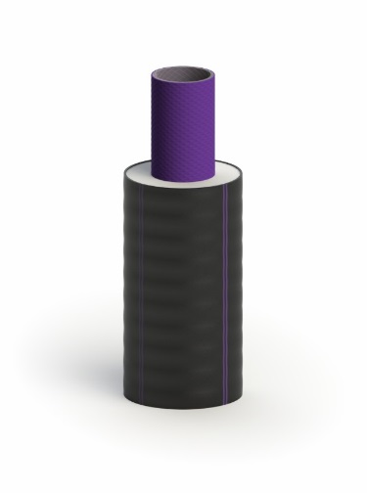
 | ООО "ТК ФЛЕКС"
 | Тел.: +7 495 646-16-56
 | www.tk-flex.ru
 | info@tk-flex.ru

 | Внимание! Возможны дополнительные скидки до 25% и дополнительные условия. Для точного расчета позвоните или отправьте заявку в отдел продаж.
 | Цены на трубопроводы ИЗОПРОФЛЕКС-75А и комплектующие
 | от 01.01.2025г.
 | (параметры эксплуатации: 1,0 МПа; 75 ºС)

№ | Товар | Кол-во | Цена (без НДС), руб | Цена (с НДС), руб.
 | Трубопровод
1 | Труба Изопрофлекс-75А 160/200 Р 1,0 МПа | м. | 21,431.00 | 25,717.20
2 | Труба Изопрофлекс-75А 140/180 Р 1,0 МПа | м. | 17,596.00 | 21,115.20
3 | Труба Изопрофлекс-75А 125/160 Р 1,0 МПа | м. | 14,313.00 | 17,175.60
4 | Труба Изопрофлекс-75А 110/145 Р 1,0 МПа | м. | 12,329.00 | 14,794.80
5 | Труба Изопрофлекс-75А 90/125 Р 1,0 МПа | м. | 8,928.00 | 10,713.60
6 | Труба Изопрофлекс-75А 75/110 Р 1,0 МПа | м. | 6,999.00 | 8,398.80
7 | Труба Изопрофлекс-75А 63/100 Р 1,0 МПа | м. | 5,528.00 | 6,633.60
...

ИЗОПРОФЛЕКС, Тандем, Квадрига
 | ООО "ТК ФЛЕКС"
 | Тел.: +7 495 646-16-56
 | www.tk-flex.ru
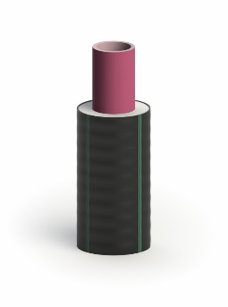
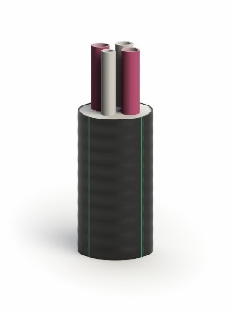
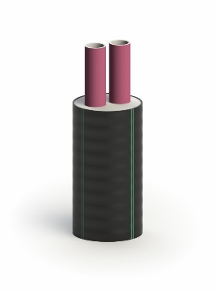
 | info@tk-flex.ru

 | Внимание! Возможны дополнительные скидки до 25% и дополнительные условия. Для точного расчета позвоните или отправьте заявку в отдел продаж.
 | Цены на трубопроводы и комплектующие:
 | ИЗОПРОФЛЕКС, ИЗОПРОФЛЕКС-Тандем, ИЗОПРОФЛЕКС-Квадрига
 | от 01.01.2025г.
 | (параметры эксплуатации: 0,6 МПа; 95 ºС)

№ | Товар | Кол-во | Цена (без НДС), руб | Цена (с НДС), руб.
 | Трубопровод (одна труба в оболочке)
1 | Труба Изопрофлекс 110/160 Р 0,6 МПа | м. | 8,673.00 | 10,407.60
2 | Труба Изопрофлекс 90/140 Р 0,6 МПа | м. | 6,509.00 | 7,810.80
3 | Труба Изопрофлекс 75/125 Р 0,6 МПа | м. | 4,978.00 | 5,973.60
4 | Труба Изопрофлекс 63/110 Р 0,6 МПа | м. | 3,872.00 | 4,646.40
5 | Труба Изопрофлекс 50/90 Р 0,6 МПа | м. | 2,995.00 | 3,594.00
6 | Труба Изопрофлекс 40/75 Р 0,6 МПа | м. | 2,053.00 | 2,463.60
7 | Труба Изопрофлекс 32/75 Плюс Р 0,6 МПа | м. | 1,623.00 | 1,947.60
...

ИЗОПРОФЛЕКС Арктик
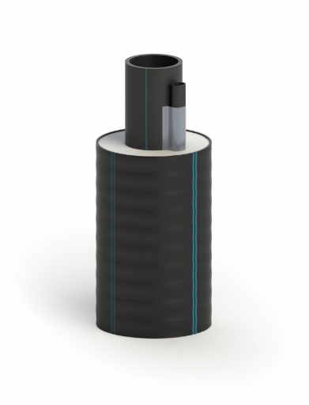
 | ООО "ТК ФЛЕКС"
 | Тел.: +7 495 646-16-56
 | www.tk-flex.ru
 | info@tk-flex.ru

 | Внимание! Возможны дополнительные скидки до 25% и дополнительные условия. Для точного расчета позвоните или отправьте заявку в отдел продаж.
 | Цены на трубопроводы ИЗОПРОФЛЕКС АРКТИК-У и комплектующие
 | от 01.01.2025г.
 | (холодное водоснабжение и водоотведение)

№ | Товар | Кол-во | Цена (без НДС), руб | Цена (с НДС), руб.
 | Трубопровод
1 | Труба ИЗОПРОФЛЕКС АРКТИК-У 1,0 МПа 110/200 питьевая | м. | 8,944.00 | 10,732.80
2 | Труба ИЗОПРОФЛЕКС АРКТИК-У 1,0 МПа 90/180 питьевая | м. | 6,908.00 | 8,289.60
3 | Труба ИЗОПРОФЛЕКС АРКТИК-У 1,0 МПа 75/145 питьевая | м. | 4,962.00 | 5,954.40
4 | Труба ИЗОПРОФЛЕКС АРКТИК-У 1,0 МПа 63/125 питьевая | м. | 3,612.00 | 4,334.40
5 | Труба ИЗОПРОФЛЕКС АРКТИК-У 1,0 МПа 50/110 питьевая | м. | 2,765.00 | 3,318.00
6 | Труба ИЗОПРОФЛЕКС АРКТИК-У 1,0 МПа 40/90 питьевая | м. | 2,218.00 | 2,661.60
7 | Труба ИЗОПРОФЛЕКС АРКТИК-У 1,0 МПа 32/90 питьевая | м. | 2,104.00 | 2,524.80
...

